Exercicio Rede Social
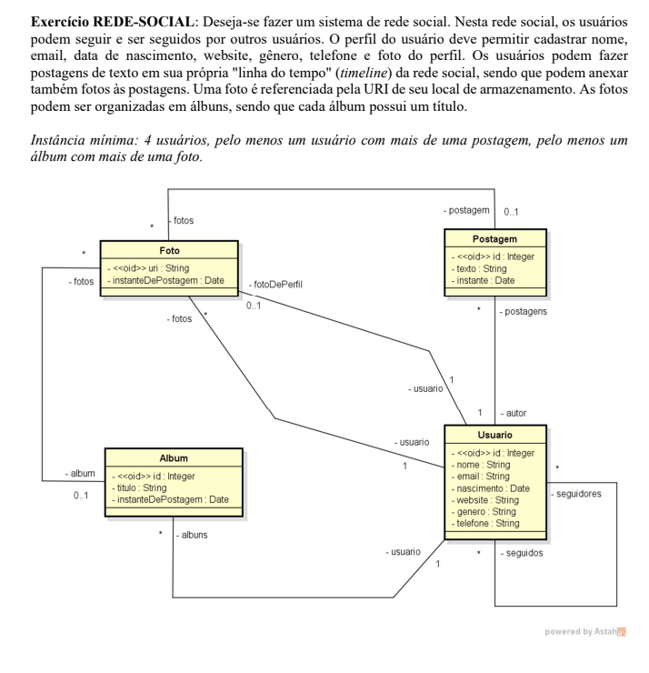
tab_postagem |  |  |  | tab_usuario
id | texto | instante | id_autor | id | nome | email | nascimento | website | genero | telefone | id_foto_perfil
1 | "Postagem de AA" | 2022-05-28 | 1 | 1 | AA | A@A | 2001-01-01 | NULL | m | 11 | null
2 | "postagem de BB" | 2021-11-09 | 2 | 2 | BB | B@B | 2002-02-02 | WWW.SITE | f | 55 | 1
3 | "Postagem de AA 2" | 2022-04-28 | 1 | 3 | CC | C@C | 2002-02-03 | WWW.SITE | t | 44 | 4
 |  |  |  | 4 | DD | D@D | 2002-02-04 | NULL | t | 11 | null

tab_album |  |  |  | tab_foto |  |  |  |  |  | tab_seguidores
id | titulo | instant | id_usuario | url | instant | id_album | id_post | id_usuario |  | id_usuario | id_seguindo
1 | viagem | 2022-05-28 | 1 | 111 | 2021-11-09 | 1 | 1 | 1 |  | 1 | 2
2 | role | 2021-11-09 | 2 | 122 | 2022-04-28 | null | null | null |  | 1 | 3
3 | a | 2022-04-28 | 3 | 133 | 2021-11-09 | 1 | 1 | 1 |  | 2 | 1
 |  |  |  | 144 | 2022-04-28 | 2 | 2 | 2 |  | 2 | 3
 |  |  |  |  |  |  |  |  |  | 1 | 4
 |  |  |  |  |  |  |  |  |  | 3 | 1

